Messstationen
STATION | BETREIBER | X | Y | Z | DATEN | BEMERKUNG | In google finden:
Essen-Ruhrhaus | Ruhrverband | 7.0206110000 | 51.4479930000 | 100.00 | online
Essen-Steele | Ruhrverband | 7.0666070000 | 51.4417850000 | 61.00 | online
Wetter | Ruhrverband | 7.3847960000 | 51.3830850000 | 85.00 | online
Hattingen-Ludwigstal | Ruhrverband/Stadt Hattingen | 7.2191990000 | 51.3980740000 | 102.00 | online | Mit Betreiber klären
Hattingen Am Stade | LANUV | 370930,119 (UTM-Ost) | 5698362,38 (UTM-Nord) | 76.00 | ? | ? | 51.421753 N, 7.143648109230519 E
Langenberger Sender | LANUV | 7.1321741560 | 51.3568793200 | 240.55 | online | Mit Betreiber klären
Verlbert-Neviges | LANUV | 7.1333116790 | 51.3116136800 | 222.68 | online | Mit Betreiber klären
Essen-Kettwig | LANUV | 6.9150566530 | 51.3658512000 | 41.72 | online | Mit Betreiber klären
Essen-Bredeney | DWD | 6.9686000000 | 51.4056000000 | 150.00 | online | x, Mit Betreiber klären
Bochum | DWD | 7.2708000000 | 51.4803000000 | 101.00 | online | x, Mit Betreiber klären
Essen BRW LANUV | LANUV | 358577,081 (UTM-Ost) | 5696758,155 (UTM-Nord) | 155.00 | ? | Mit Betreiber klären | 51.404392 N, 6.966735600812521 E
Essen Pörtingsiepen N | LANUV | 364160,033 (UTM-Ost) | 5695745,012 (UTM-Nord) | 30.00 | ? | Mit Betreiber klären | 51.396653 N, 7.047340111373524 E

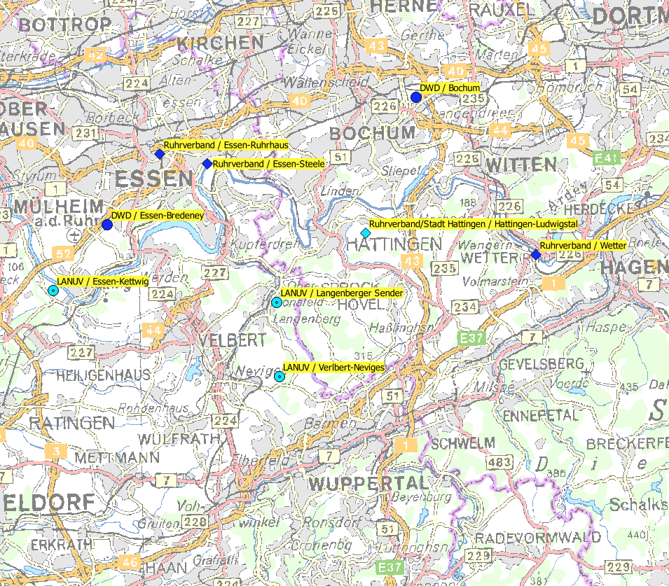
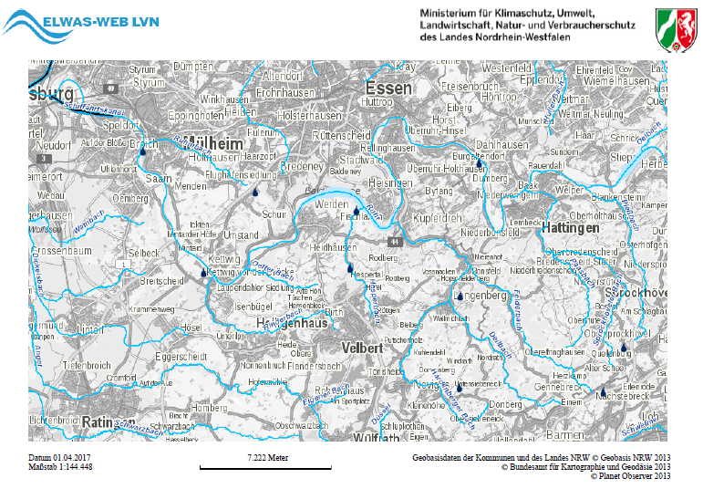
Essen BRW
Essen Ruhrhaus
Essen Steele
Langenberg Sender
Neviges L107
Pörtingsiepen

LANUV /Hattingen Am Stade

Kläranlagen
